Лист1
 |  |  |  |  |  |  | Приложение № 4
Информация по разрытиям в Московском районе гор. Твери по состоянию на 19.05.2021

№ п/п | Адрес | ПринадлежностьРСО/производитель работ по благоустройству | Нет ограждений (-) | Ограждения без соблюдения требований | Ограждения в соответствии с требованиями | Наличие информационного знака | Наличие световых огней | Фото
I | Действующие разрытия, всего | 61 | 59 | 1 | 1 | 1 | 0
 | в том числе
 | ООО Тверская генерация | 52 | 52 |  | 0 | 0 | 0
 | ООО Тверь водоканал | 8 | 7 |  | 1 | 1 | 0
 | АО "Газпром газораспределение Тверь" | 1 | 1 | 1 | 0 | 0 | 0
 | Прочие
II УДС
 | в том числе
 | ООО Тверская генерация | 6 | 6 |  | 0 | 0 | 0
 | ООО Тверь водоканал | 1 | 0 |  | 1 | 1 | 0
1 | пос. Химинститута, д. 18, к. 1 | ООО "Тверская генерация" | х | - | - | - | - | 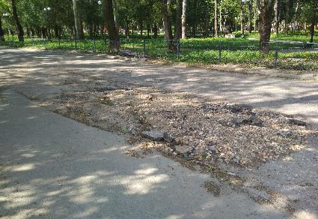
2 | ул. Лукина, д. 10 | ООО "Тверская генерация" | х | - | - | - | - | 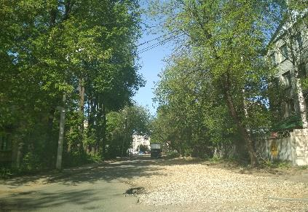
3 | б-р Гусева, д. 7 | ООО "Тверская генерация" | х | - | - | - | - | 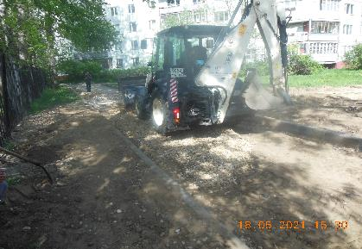
4 | ул. Вологодская х ул. Можайского, д. 82 | ООО "Тверская генерация" | х | - | - | - | - | 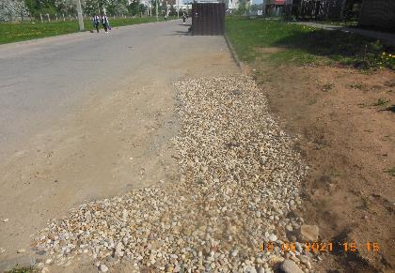
5 | ул. Вологодская х ул. Новая | ООО "Тверская генерация" | х | - | - | - | - | 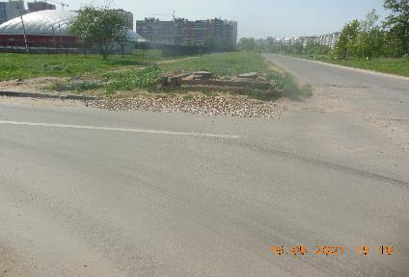
6 | б-р Гусева, д. 5 | ООО "Тверская генерация" | х | - | - | - | - | 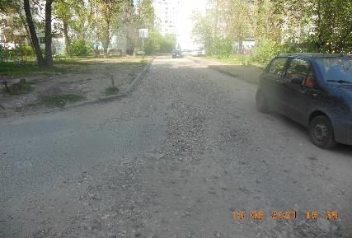
7 | пр-т Победы, д. 65-74 | ООО "Тверь Водоканал" | - | - | х | х | - | 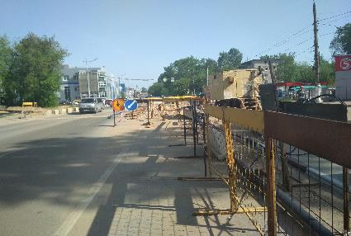
8 | пр-т Победы 76/ Склизкова 103 | АО "Газпром газораспределение Тверь" | - | х | - | - | - | 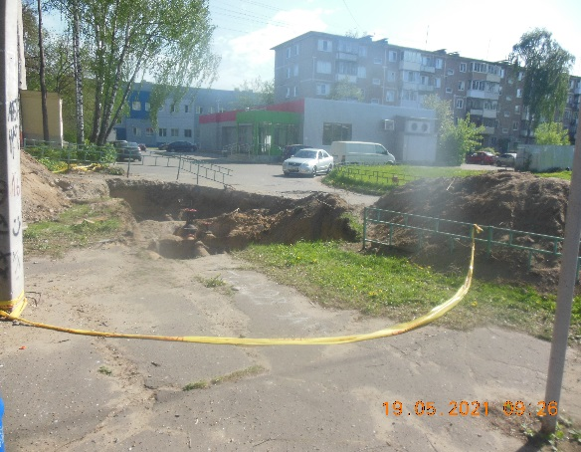
III | Придомовые территории
 | в том числе:
 | ООО Тверская генерация | 46 | 0 | 0 | 0 | 0 | 0
 | ООО Тверь водоканал | 7 | 0 | 0 | 0 | 0 | 0
1 | б-р Гусева, д. 39 (ул. Можайского, д. 71) | ООО "Тверская генерация" | х | - | - | - | -
2 | ул. Орджоникидзе, д. 48 | ООО "Тверская генерация" | х | - | - | - | -
3 | б-р Гусева, д. 7 – ул. Левитана, д. 24 | ООО "Тверская генерация" | х | - | - | - | -
4 | б-р Гусева, 10 | ООО "Тверская генерация" | х | - | - | - | -
5 | ул. Склизкова, д. 70, корп. 1 – ул. Орджоникидзе, | ООО "Тверская генерация" | х | - | - | - | -
6 | д. 42, корп. 4 | ООО "Тверская генерация" | х | - | - | - | -
7 | Вагжановский пер., д. 9 | ООО "Тверская генерация" | х | - | - | - | -
8 | Октябрьский пр-т, д. 87, корп. 1 | ООО "Тверская генерация" | х | - | - | - | -
9 | Ул. Лукина, 13, к. 4 | ООО "Тверская генерация" | х | - | - | - | -
10 | ул. Можайского, д. 61В (у ЦТП) | ООО "Тверская генерация" | х | - | - | - | -
11 | ул. Можайского, д. 68, к. 2 | ООО "Тверская генерация" | х | - | - | - | -
12 | ул. Можайского, д. 61Б | ООО "Тверская генерация" | х | - | - | - | -
13 | ул. Королева, д. 9 | ООО "Тверская генерация" | х | - | - | - | -
14 | ул. Гвардейская, д. 12/8 | ООО "Тверская генерация" | х | - | - | - | -
15 | ул. Левитана, д. 26 | ООО "Тверская генерация" | х | - | - | - | -
16 | б-р Гусева, д. 27 (придомовая территория д. 67 | ООО "Тверская генерация" | х | - | - | - | -
17 | на ул. Можайского) | ООО "Тверская генерация" | х | - | - | - | -
18 | ул. Можайского, д. 58 | ООО "Тверская генерация" | х | - | - | - | -
19 | б-р Гусева, д. 37 | ООО "Тверская генерация" | х | - | - | - | -
20 | б-р Гусева, д. 31, корп. 1 | ООО "Тверская генерация" | х | - | - | - | -
21 | б-р Гусева, 31 - 37 | ООО "Тверская генерация" | х | - | - | - | -
22 | ул. Королева, д. 26 | ООО "Тверская генерация" | х | - | - | - | -
23 | ул. Лукина, д. 10 | ООО "Тверская генерация" | х | - | - | - | -
24 | ул. Фадеева, д. 38, к. 1 | ООО "Тверская генерация" | х | - | - | - | -
25 | Волоколамский пр-т, д. 19/2 | ООО "Тверская генерация" | х | - | - | - | -
26 | Волоколамский пр-т, д. 47 | ООО "Тверская генерация" | х | - | - | - | -
27 | ул. Озерная, д. 4 | ООО "Тверская генерация" | х | - | - | - | -
28 | ул. Богданова, д. 24, корп. 1 | ООО "Тверская генерация" | х | - | - | - | -
29 | ул. Орджоникидзе, 42, к. 3 | ООО "Тверская генерация" | х | - | - | - | -
30 | ул. Орджоникидзе, д. 4/2 | ООО "Тверская генерация" | х | - | - | - | -
31 | ул. Т.Ильиной, д. 1/17 | ООО "Тверская генерация" | х | - | - | - | -
32 | ул. Ипподромная, д. 7, к. 1 | ООО "Тверская генерация" | х | - | - | - | -
33 | ул. 15 лет Октября, д. 8 | ООО "Тверская генерация" | х | - | - | - | -
34 | ул. Резинстроя, д. 8, к. 2 | ООО "Тверская генерация" | х | - | - | - | -
35 | наб. р. Лазури, д. 6/1, 8 | ООО "Тверская генерация" | х | - | - | - | -
36 | пос. Химинститута, между д. 18 и 24 | ООО "Тверская генерация" | х | - | - | - | -
37 | пос. Химинститута, между д. 3 и 5 | ООО "Тверская генерация" | х | - | - | - | -
38 | пос. Химинститута, д. 19 (со стороны д. 20) | ООО "Тверская генерация" | х | - | - | - | -
39 | ул. Ипподромная, д. 12/29 | ООО "Тверская генерация" | х | - | - | - | -
40 | ул. Ротмистрова, д. 15 | ООО "Тверская генерация" | х | - | - | - | -
41 | ул. Склизкова, д. 86 | ООО "Тверская генерация" | х | - | - | - | -
42 | ул. Вокзальная, д. 7-10 | ООО "Тверская генерация" | х | - | - | - | -
43 | пр-т Победы, д. 37 | ООО "Тверская генерация" | х | - | - | - | -
44 | пос. Химинститута, д. 50 | ООО "Тверская генерация" | х | - | - | - | -
45 | ул. Московская, д. 24, к. 1 | ООО "Тверская генерация" | х | - | - | - | -
46 | Волоколамский пр-т, д. 25, к. 1 | ООО "Тверская генерация" | х | - | - | - | -
47 | ул. 2-я Лукина, д. 9 | ООО "Тверь Водоканал" | х | - | - | - | -
48 | б-р Гусева, д. 42 (тротуар) | ООО "Тверь Водоканал" | х | - | - | - | -
49 | пос. Химинститута, д. 1 | ООО "Тверь Водоканал" | х | - | - | - | -
50 | ул. Можайского, д. 57 | ООО "Тверь Водоканал" | х | - | - | - | -
51 | пр-т Победы, д. 68 у ЦТП | ООО "Тверь Водоканал" | х | - | - | - | -
52 | ул. Можайского, д. 65 | ООО "Тверь Водоканал" | х | - | - | - | -
53 | ул. Ипподромная, д. 24 | ООО "Тверь Водоканал" | х | - | - | - | -

